Sheet1
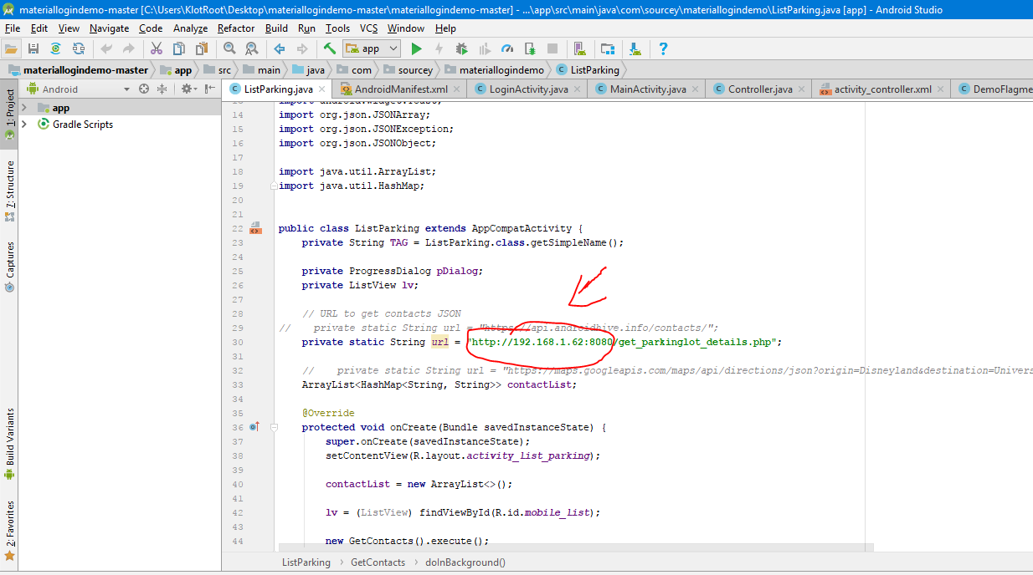
B1 : Copy các file create_parkinglot.php , db_config.php, db_connect.php, get_parkinglot_details.php từ folder ..\Fparking\Source\php_conect vào folder C:\xampp\htdocs.

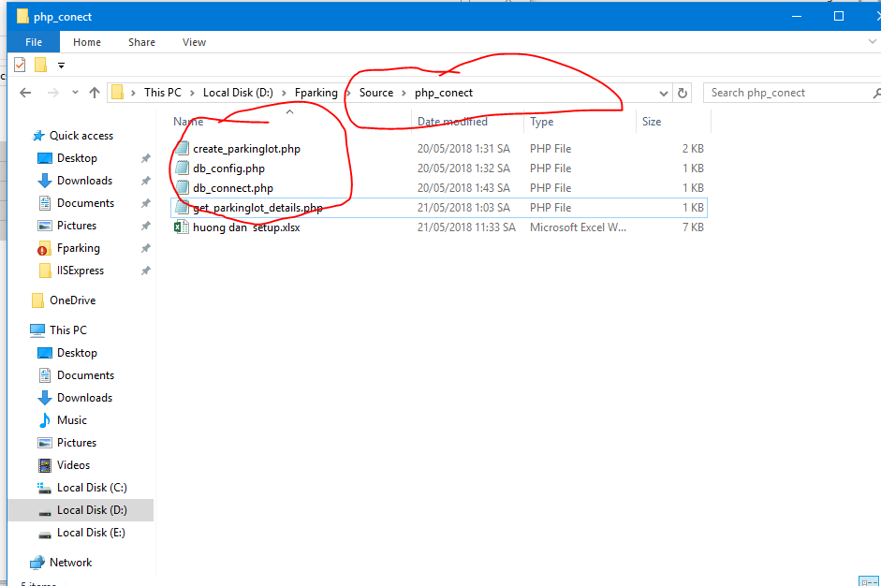

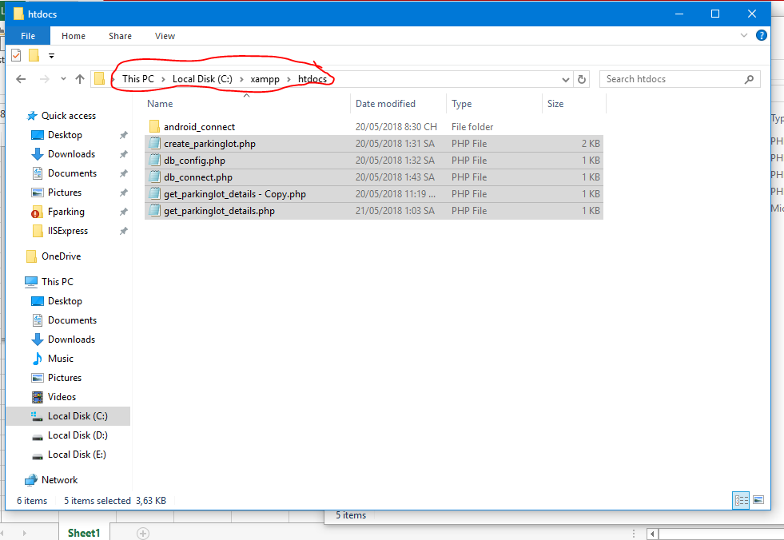

B2: bật xampp lên, và test thử đường link như dưới hình, phần :8080 có thể thêm or xóa đi tùy vào xampp



B3 : thay địa chỉ Ip trong code android là địa chỉ của máy mình, ( có thể vào cmd gõ ipconfig để xem ip ) phần :8080 có thể tùy theo xampp mà thêm vào hoặc xóa đi.

